2021_12_data
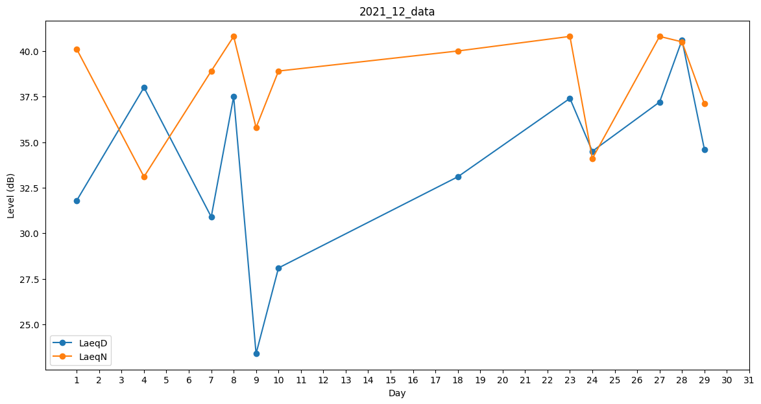
Day | LaeqD | LaeqN
1 | 31.8 | 40.1
2 | 38.5 | 0
3 | 0 | 0
4 | 38 | 33.1
5 | 34 | 0
6 | 36.5 | 0
7 | 30.9 | 38.9
8 | 37.5 | 40.8
9 | 23.4 | 35.8
10 | 28.1 | 38.9
11 | 0 | 0
12 | 0 | 0
13 | 0 | 0
14 | 34.9 | 0
15 | 0 | 0
16 | 0 | 0
17 | 0 | 0
18 | 33.1 | 40
19 | 34.1 | 0
20 | 35 | 0
21 | 0 | 0
22 | 0 | 31.5
23 | 37.4 | 40.8
24 | 34.5 | 34.1
25 | 0 | 0
26 | 0 | 35.4
27 | 37.2 | 40.8
28 | 40.6 | 40.5
29 | 34.6 | 37.1
30 | 0 | 0
31 | 38.4 | 0

